Competitive categories reclassi
Lupin | Species | sum.reclassified | Occurrences | abundance
No | Anemone nemorosa | 0 | 3 | 6
No | Campanula rotundifolia | 0 | 3 | 11
No | Cota tinctoria | 0 | 1 | 1
No | Dianthus deltoides | 0 | 1 | 1
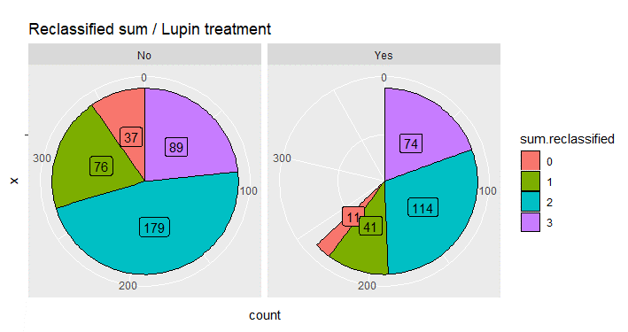
No | Euphrasia nemorosa | 0 | 1 | 14
No | Glebionis segetum | 0 | 1 | 1
No | Linaria vulgaris | 0 | 1 | 3
No | Moehringia trinervia | 0 | 1 | 2
No | Pilosella officinarum | 0 | 6 | 21
No | Pimpinella saxifraga | 0 | 4 | 18
No | Potentilla argentea | 0 | 1 | 6
No | Rhinanthus minor | 0 | 2 | 6
No | Rumex acetosella | 0 | 5 | 14
No | Scleranthus perennis | 0 | 1 | 1
No | Trifolium aureoum | 0 | 1 | 1
No | Veronica officinalis | 0 | 5 | 23
Yes | Campanula rotundifolia | 0 | 4 | 17
Yes | Cota tinctoria | 0 | 1 | 2
Yes | Erigeron acris | 0 | 1 | 3
Yes | Maianthemum bifolium | 0 | 1 | 1
Yes | Pilosella officinarum | 0 | 1 | 6
Yes | Pimpinella saxifraga | 0 | 1 | 2
Yes | Rumex acetosella | 0 | 2 | 3
No | Calluna vulgaris | 1 | 2 | 6
No | Campanula persicifolia | 1 | 3 | 9
No | Convallaria majalis | 1 | 1 | 15
No | Equisetum sylvaticum | 1 | 5 | 32
No | Galium boreale | 1 | 2 | 3
No | Hieracium sect. Hieracium agg. | 1 | 3 | 23
No | Hieracium sect. Vulgata | 1 | 1 | 1
No | Hypericum perforatum | 1 | 1 | 1
No | Lathyrus linifolius | 1 | 3 | 8
No | Luzula multiflora | 1 | 6 | 27
No | Luzula pilosa | 1 | 3 | 5
No | Melampyrum sylvaticum | 1 | 1 | 16
No | Myosotis scorpioides | 1 | 1 | 3
No | Pilosella cymosa | 1 | 3 | 22
No | Plantago major | 1 | 4 | 15
No | Potentilla erecta | 1 | 6 | 25
No | Primula veris | 1 | 1 | 7
No | Prunella vulgaris | 1 | 3 | 9
No | Rubus saxatilis | 1 | 3 | 33
No | Sagina procumbens | 1 | 1 | 2
No | Sagina revelierei | 1 | 1 | 2
No | Silene vulgaris | 1 | 1 | 2
No | Stellaria longifolia | 1 | 2 | 5
No | Succisa pratensis | 1 | 3 | 10
No | Trifolium spadiceum | 1 | 1 | 5
No | Vaccinium myrtillus | 1 | 1 | 2
No | Vaccinium vitis-idaea | 1 | 1 | 16
No | Verbascum nigrum | 1 | 1 | 4
No | Veronica arvensis | 1 | 1 | 7
No | Veronica chamaedrys | 1 | 4 | 35
No | Viola canina | 1 | 5 | 32
No | Viola riviniana | 1 | 2 | 4
Yes | Calluna vulgaris | 1 | 2 | 7
Yes | Campanula persicifolia | 1 | 4 | 6
Yes | Carex flacca | 1 | 1 | 2
Yes | Equisetum | 1 | 1 | 1
Yes | Equisetum sylvaticum | 1 | 4 | 29
Yes | Galium boreale | 1 | 2 | 5
Yes | Hieracium sect. Hieracium agg. | 1 | 1 | 7
Yes | Lathyrus linifolius | 1 | 3 | 6
Yes | Luzula multiflora | 1 | 1 | 3
Yes | Luzula pilosa | 1 | 1 | 1
Yes | Melampyrum sylvaticum | 1 | 1 | 4
Yes | Myosotis scorpioides | 1 | 1 | 1
Yes | Paris quadrifolia | 1 | 1 | 2
Yes | Pilosella cymosa | 1 | 2 | 2
Yes | Plantago major | 1 | 1 | 4
Yes | Potentilla erecta | 1 | 4 | 16
Yes | Sagina procumbens | 1 | 1 | 2
Yes | Succisa pratensis | 1 | 1 | 2
Yes | Vaccinium vitis-idaea | 1 | 1 | 16
Yes | Veronica arvensis | 1 | 1 | 5
Yes | Veronica chamaedrys | 1 | 2 | 9
Yes | Viola canina | 1 | 2 | 12
Yes | Viola riviniana | 1 | 3 | 9
No | Achillea millefolium | 2 | 15 | 109
No | Achillea ptarmica | 2 | 1 | 14
No | Aethusa cynapium | 2 | 1 | 2
No | Alchemilla vulgaris | 2 | 5 | 27
No | Angelica sylvestris | 2 | 2 | 3
No | Argentina anserina | 2 | 1 | 4
No | Athyrium filix-femina | 2 | 1 | 2
No | Campanula patula | 2 | 1 | 2
No | Carex flava | 2 | 1 | 2
No | Carex leporina | 2 | 1 | 2
No | Carex pallescens | 2 | 2 | 7
No | Centaurea jacea | 2 | 1 | 9
No | Cerastium fontanum | 2 | 4 | 18
No | Daucus carota subsp. carota | 2 | 3 | 16
No | Fragaria vesca | 2 | 11 | 76
No | Galium uliginosum | 2 | 1 | 3
No | Galium verum | 2 | 1 | 3
No | Geranium sylvaticum | 2 | 3 | 10
No | Geum rivale | 2 | 2 | 4
No | Geum urbanum | 2 | 1 | 4
No | Hieracium sect. Bifida | 2 | 1 | 1
No | Hieracium sect. Tridentata | 2 | 4 | 12
No | Hieracium umbellatum | 2 | 8 | 44
No | Hypericum maculatum | 2 | 8 | 25
No | Knautia arvensis | 2 | 2 | 14
No | Lathyrus pratensis | 2 | 9 | 43
No | Leucanthemum vulgare | 2 | 13 | 71
No | Lotus corniculatus | 2 | 5 | 45
No | Lychnis flos-cuculi | 2 | 4 | 15
No | Myosotis arvensis | 2 | 1 | 2
No | Noccaea caerulescens | 2 | 2 | 8
No | Plantago lanceolata | 2 | 1 | 3
No | Potentilla reptans | 2 | 1 | 7
No | Ranunculus acris subsp. acris | 2 | 17 | 98
No | Rubus arcticus | 2 | 1 | 3
No | Rumex acetosa | 2 | 9 | 21
No | Scorzoneroides autumnalis | 2 | 3 | 10
No | Solidago virgaurea | 2 | 1 | 2
No | Stachys palustris | 2 | 1 | 10
No | Stellaria graminea | 2 | 1 | 1
No | Tragopogon pratensis | 2 | 3 | 8
No | Trifolium medium | 2 | 7 | 45
No | Trifolium repens | 2 | 5 | 12
No | Veronica beccabunga | 2 | 1 | 3
No | Vicia cracca | 2 | 11 | 39
No | Vicia sepium | 2 | 1 | 2
No | Vicia tetrasperma | 2 | 1 | 3
Yes | Achillea millefolium | 2 | 16 | 78
Yes | Achillea ptarmica | 2 | 1 | 8
Yes | Aethusa cynapium | 2 | 1 | 4
Yes | Alchemilla vulgaris | 2 | 2 | 11
Yes | Argentina anserina | 2 | 1 | 3
Yes | Athyrium filix-femina | 2 | 1 | 6
Yes | Campanula patula | 2 | 1 | 2
Yes | Carex flava | 2 | 1 | 2
Yes | Carex leporina | 2 | 1 | 4
Yes | Cerastium fontanum | 2 | 2 | 10
Yes | Fragaria vesca | 2 | 8 | 62
Yes | Geranium sylvaticum | 2 | 1 | 3
Yes | Geum rivale | 2 | 2 | 6
Yes | Geum urbanum | 2 | 2 | 11
Yes | Hieracium sect. Bifida | 2 | 1 | 1
Yes | Hieracium sect. Tridentata | 2 | 2 | 6
Yes | Hieracium umbellatum | 2 | 3 | 5
Yes | Hypericum maculatum | 2 | 3 | 6
Yes | Knautia arvensis | 2 | 1 | 1
Yes | Lathyrus pratensis | 2 | 6 | 17
Yes | Leucanthemum vulgare | 2 | 7 | 12
Yes | Lotus corniculatus | 2 | 2 | 3
Yes | Luzula pallescens | 2 | 1 | 1
Yes | Lychnis flos-cuculi | 2 | 1 | 3
Yes | Myosotis arvensis | 2 | 1 | 1
Yes | Noccaea caerulescens | 2 | 2 | 3
Yes | Plantago lanceolata | 2 | 1 | 1
Yes | Potentilla reptans | 2 | 1 | 4
Yes | Ranunculus acris subsp. acris | 2 | 13 | 48
Yes | Rumex acetosa | 2 | 4 | 10
Yes | Scorzoneroides autumnalis | 2 | 1 | 3
Yes | Solidago virgaurea | 2 | 1 | 5
Yes | Stellaria graminea | 2 | 1 | 4
Yes | Tragopogon pratensis | 2 | 3 | 4
Yes | Trifolium medium | 2 | 7 | 44
Yes | Trifolium repens | 2 | 3 | 6
Yes | Vaccinium uliginosum | 2 | 1 | 1
Yes | Veronica beccabunga | 2 | 1 | 3
Yes | Vicia cracca | 2 | 5 | 18
Yes | Vicia sepium | 2 | 1 | 1
Yes | Vicia tetrasperma | 2 | 1 | 1
No | Aegopodium podagraria | 3 | 2 | 5
No | Anthriscus sylvestris | 3 | 8 | 39
No | Anthyllis vulneraria | 3 | 2 | 7
No | Bunias orientalis | 3 | 1 | 1
No | Chamaenerion angustifolium | 3 | 2 | 9
No | Cirsium arvense | 3 | 6 | 39
No | Cirsium heterophyllum | 3 | 1 | 1
No | Cirsium palustre | 3 | 2 | 2
No | Equisetum arvense | 3 | 8 | 76
No | Filipendula ulmaria | 3 | 2 | 2
No | Gallium mollugo | 3 | 11 | 70
No | Juncus effusus | 3 | 2 | 3
No | Lapsana communis | 3 | 2 | 5
No | Ranunculus repens | 3 | 3 | 9
No | Rubus idaeus | 3 | 2 | 2
No | Rumex longifolius | 3 | 1 | 1
No | Solidago canadensis | 3 | 1 | 2
No | Taraxacum | 3 | 14 | 66
No | Trifolium hybridum | 3 | 8 | 52
No | Trifolium pratense | 3 | 3 | 21
No | Tripleurospermum inodorum | 3 | 3 | 14
No | Tussilago farfara | 3 | 5 | 26
Yes | Anthriscus sylvestris | 3 | 9 | 39
Yes | Chamaenerion angustifolium | 3 | 1 | 1
Yes | Cirsium arvense | 3 | 7 | 38
Yes | Cirsium heterophyllum | 3 | 1 | 12
Yes | Equisetum arvense | 3 | 6 | 48
Yes | Filipendula ulmaria | 3 | 1 | 3
Yes | Gallium mollugo | 3 | 10 | 56
Yes | Juncus conglomeratus | 3 | 2 | 4
Yes | Juncus effusus | 3 | 2 | 6
Yes | Lapsana communis | 3 | 1 | 1
Yes | Ranunculus repens | 3 | 4 | 19
Yes | Rubus idaeus | 3 | 1 | 1
Yes | Solidago canadensis | 3 | 1 | 9
Yes | Sonchus oleraceus | 3 | 1 | 1
Yes | Taraxacum | 3 | 12 | 47
Yes | Trifolium hybridum | 3 | 5 | 18
Yes | Trifolium pratense | 3 | 4 | 20
Yes | Tripleurospermum inodorum | 3 | 2 | 16
Yes | Tussilago farfara | 3 | 3 | 8
Yes | Urtica dioica | 3 | 1 | 4

Region
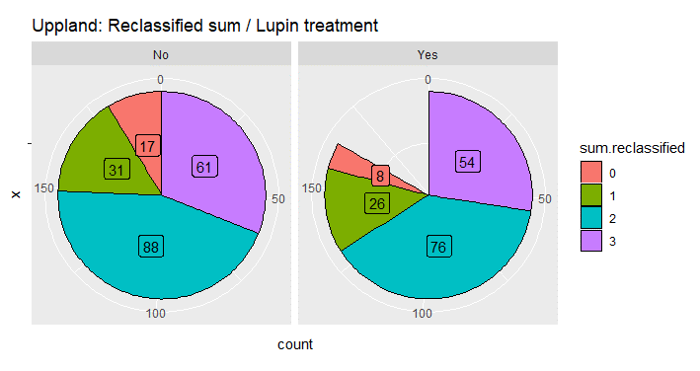
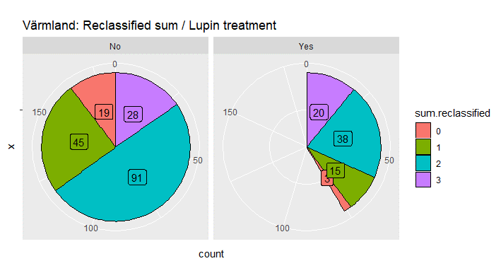
County | Lupin | Species | sum.reclassified.x | Occurrences.site | abundance
Uppsala | No | Anemone nemorosa | 0 | 2 | 5
Uppsala | No | Campanula rotundifolia | 0 | 2 | 10
Uppsala | No | Cota tinctoria | 0 | 1 | 1
Uppsala | No | Euphrasia nemorosa | 0 | 1 | 14
Uppsala | No | Linaria vulgaris | 0 | 1 | 3
Uppsala | No | Pilosella officinarum | 0 | 4 | 15
Uppsala | No | Rumex acetosella | 0 | 3 | 8
Uppsala | No | Scleranthus perennis | 0 | 1 | 1
Uppsala | No | Veronica officinalis | 0 | 2 | 8
Uppsala | Yes | Campanula rotundifolia | 0 | 2 | 7
Uppsala | Yes | Cota tinctoria | 0 | 1 | 2
Uppsala | Yes | Maianthemum bifolium | 0 | 1 | 1
Uppsala | Yes | Pilosella officinarum | 0 | 1 | 6
Uppsala | Yes | Pimpinella saxifraga | 0 | 1 | 2
Uppsala | Yes | Rumex acetosella | 0 | 2 | 3
Värmland | No | Anemone nemorosa | 0 | 1 | 1
Värmland | No | Campanula rotundifolia | 0 | 1 | 1
Värmland | No | Dianthus deltoides | 0 | 1 | 1
Värmland | No | Moehringia trinervia | 0 | 1 | 2
Värmland | No | Pilosella officinarum | 0 | 2 | 6
Värmland | No | Pimpinella saxifraga | 0 | 4 | 18
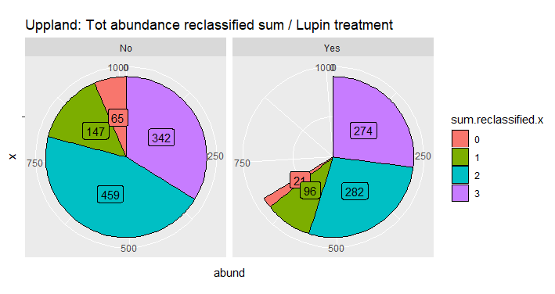
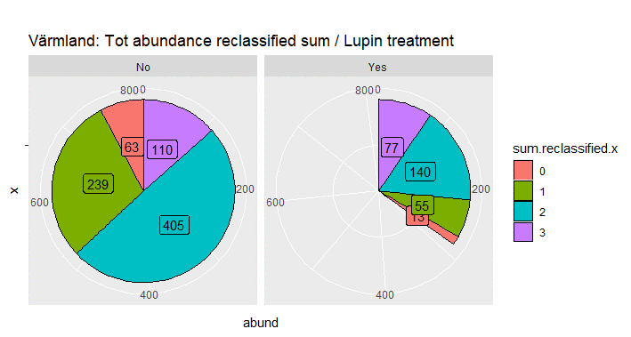
Värmland | No | Potentilla argentea | 0 | 1 | 6
Värmland | No | Rhinanthus minor | 0 | 2 | 6
Värmland | No | Rumex acetosella | 0 | 2 | 6
Värmland | No | Trifolium aureoum | 0 | 1 | 1
Värmland | No | Veronica officinalis | 0 | 3 | 15
Värmland | Yes | Campanula rotundifolia | 0 | 2 | 10
Värmland | Yes | Erigeron acris | 0 | 1 | 3
Uppsala | No | Equisetum sylvaticum | 1 | 5 | 32
Uppsala | No | Galium boreale | 1 | 2 | 3
Uppsala | No | Hieracium sect. Hieracium agg. | 1 | 1 | 1
Uppsala | No | Hieracium sect. Vulgata | 1 | 1 | 1
Uppsala | No | Lathyrus linifolius | 1 | 1 | 1
Uppsala | No | Luzula multiflora | 1 | 2 | 2
Uppsala | No | Luzula pilosa | 1 | 1 | 1
Uppsala | No | Myosotis scorpioides | 1 | 1 | 3
Uppsala | No | Pilosella cymosa | 1 | 3 | 22
Uppsala | No | Plantago major | 1 | 2 | 5
Uppsala | No | Potentilla erecta | 1 | 1 | 4
Uppsala | No | Primula veris | 1 | 1 | 7
Uppsala | No | Prunella vulgaris | 1 | 1 | 2
Uppsala | No | Rubus saxatilis | 1 | 2 | 20
Uppsala | No | Sagina procumbens | 1 | 1 | 2
Uppsala | No | Sagina revelierei | 1 | 1 | 2
Uppsala | No | Succisa pratensis | 1 | 1 | 1
Uppsala | No | Veronica arvensis | 1 | 1 | 7
Uppsala | No | Veronica chamaedrys | 1 | 2 | 17
Uppsala | No | Viola canina | 1 | 1 | 14
Uppsala | Yes | Campanula persicifolia | 1 | 2 | 4
Uppsala | Yes | Carex flacca | 1 | 1 | 2
Uppsala | Yes | Equisetum | 1 | 1 | 1
Uppsala | Yes | Equisetum sylvaticum | 1 | 4 | 29
Uppsala | Yes | Galium boreale | 1 | 2 | 5
Uppsala | Yes | Hieracium sect. Hieracium agg. | 1 | 1 | 7
Uppsala | Yes | Lathyrus linifolius | 1 | 1 | 2
Uppsala | Yes | Myosotis scorpioides | 1 | 1 | 1
Uppsala | Yes | Paris quadrifolia | 1 | 1 | 2
Uppsala | Yes | Pilosella cymosa | 1 | 2 | 2
Uppsala | Yes | Plantago major | 1 | 1 | 4
Uppsala | Yes | Potentilla erecta | 1 | 1 | 1
Uppsala | Yes | Sagina procumbens | 1 | 1 | 2
Uppsala | Yes | Succisa pratensis | 1 | 1 | 2
Uppsala | Yes | Veronica arvensis | 1 | 1 | 5
Uppsala | Yes | Veronica chamaedrys | 1 | 1 | 7
Uppsala | Yes | Viola canina | 1 | 2 | 12
Uppsala | Yes | Viola riviniana | 1 | 2 | 8
Värmland | No | Calluna vulgaris | 1 | 2 | 6
Värmland | No | Campanula persicifolia | 1 | 3 | 9
Värmland | No | Convallaria majalis | 1 | 1 | 15
Värmland | No | Hieracium sect. Hieracium agg. | 1 | 2 | 22
Värmland | No | Hypericum perforatum | 1 | 1 | 1
Värmland | No | Lathyrus linifolius | 1 | 2 | 7
Värmland | No | Luzula multiflora | 1 | 4 | 25
Värmland | No | Luzula pilosa | 1 | 2 | 4
Värmland | No | Melampyrum sylvaticum | 1 | 1 | 16
Värmland | No | Plantago major | 1 | 2 | 10
Värmland | No | Potentilla erecta | 1 | 5 | 21
Värmland | No | Prunella vulgaris | 1 | 2 | 7
Värmland | No | Rubus saxatilis | 1 | 1 | 13
Värmland | No | Silene vulgaris | 1 | 1 | 2
Värmland | No | Stellaria longifolia | 1 | 2 | 5
Värmland | No | Succisa pratensis | 1 | 2 | 9
Värmland | No | Trifolium spadiceum | 1 | 1 | 5
Värmland | No | Vaccinium myrtillus | 1 | 1 | 2
Värmland | No | Vaccinium vitis-idaea | 1 | 1 | 16
Värmland | No | Verbascum nigrum | 1 | 1 | 4
Värmland | No | Veronica chamaedrys | 1 | 2 | 18
Värmland | No | Viola canina | 1 | 4 | 18
Värmland | No | Viola riviniana | 1 | 2 | 4
Värmland | Yes | Calluna vulgaris | 1 | 2 | 7
Värmland | Yes | Campanula persicifolia | 1 | 2 | 2
Värmland | Yes | Lathyrus linifolius | 1 | 2 | 4
Värmland | Yes | Luzula multiflora | 1 | 1 | 3
Värmland | Yes | Luzula pilosa | 1 | 1 | 1
Värmland | Yes | Melampyrum sylvaticum | 1 | 1 | 4
Värmland | Yes | Potentilla erecta | 1 | 3 | 15
Värmland | Yes | Vaccinium vitis-idaea | 1 | 1 | 16
Värmland | Yes | Veronica chamaedrys | 1 | 1 | 2
Värmland | Yes | Viola riviniana | 1 | 1 | 1
Uppsala | No | Achillea millefolium | 2 | 8 | 73
Uppsala | No | Achillea ptarmica | 2 | 1 | 14
Uppsala | No | Aethusa cynapium | 2 | 1 | 2
Uppsala | No | Alchemilla vulgaris | 2 | 1 | 16
Uppsala | No | Athyrium filix-femina | 2 | 1 | 2
Uppsala | No | Carex flava | 2 | 1 | 2
Uppsala | No | Cerastium fontanum | 2 | 2 | 10
Uppsala | No | Fragaria vesca | 2 | 4 | 29
Uppsala | No | Galium verum | 2 | 1 | 3
Uppsala | No | Geranium sylvaticum | 2 | 1 | 4
Uppsala | No | Geum urbanum | 2 | 1 | 4
Uppsala | No | Hieracium sect. Bifida | 2 | 1 | 1
Uppsala | No | Hieracium sect. Tridentata | 2 | 4 | 12
Uppsala | No | Hieracium umbellatum | 2 | 5 | 35
Uppsala | No | Hypericum maculatum | 2 | 3 | 5
Uppsala | No | Lathyrus pratensis | 2 | 6 | 25
Uppsala | No | Leucanthemum vulgare | 2 | 6 | 25
Uppsala | No | Lotus corniculatus | 2 | 2 | 24
Uppsala | No | Lychnis flos-cuculi | 2 | 1 | 3
Uppsala | No | Myosotis arvensis | 2 | 1 | 2
Uppsala | No | Noccaea caerulescens | 2 | 2 | 8
Uppsala | No | Potentilla reptans | 2 | 1 | 7
Uppsala | No | Ranunculus acris subsp. acris | 2 | 7 | 41
Uppsala | No | Rumex acetosa | 2 | 4 | 10
Uppsala | No | Scorzoneroides autumnalis | 2 | 3 | 10
Uppsala | No | Solidago virgaurea | 2 | 1 | 2
Uppsala | No | Stachys palustris | 2 | 1 | 10
Uppsala | No | Stellaria graminea | 2 | 1 | 1
Uppsala | No | Tragopogon pratensis | 2 | 3 | 8
Uppsala | No | Trifolium medium | 2 | 6 | 41
Uppsala | No | Trifolium repens | 2 | 1 | 3
Uppsala | No | Veronica beccabunga | 2 | 1 | 3
Uppsala | No | Vicia cracca | 2 | 5 | 21
Uppsala | No | Vicia tetrasperma | 2 | 1 | 3
Uppsala | Yes | Achillea millefolium | 2 | 10 | 55
Uppsala | Yes | Achillea ptarmica | 2 | 1 | 8
Uppsala | Yes | Aethusa cynapium | 2 | 1 | 4
Uppsala | Yes | Alchemilla vulgaris | 2 | 1 | 8
Uppsala | Yes | Athyrium filix-femina | 2 | 1 | 6
Uppsala | Yes | Campanula patula | 2 | 1 | 2
Uppsala | Yes | Carex flava | 2 | 1 | 2
Uppsala | Yes | Carex leporina | 2 | 1 | 4
Uppsala | Yes | Cerastium fontanum | 2 | 2 | 10
Uppsala | Yes | Fragaria vesca | 2 | 4 | 27
Uppsala | Yes | Geranium sylvaticum | 2 | 1 | 3
Uppsala | Yes | Geum rivale | 2 | 2 | 6
Uppsala | Yes | Geum urbanum | 2 | 2 | 11
Uppsala | Yes | Hieracium sect. Bifida | 2 | 1 | 1
Uppsala | Yes | Hieracium sect. Tridentata | 2 | 2 | 6
Uppsala | Yes | Hieracium umbellatum | 2 | 2 | 4
Uppsala | Yes | Hypericum maculatum | 2 | 1 | 1
Uppsala | Yes | Lathyrus pratensis | 2 | 5 | 9
Uppsala | Yes | Leucanthemum vulgare | 2 | 4 | 7
Uppsala | Yes | Lotus corniculatus | 2 | 1 | 1
Uppsala | Yes | Myosotis arvensis | 2 | 1 | 1
Uppsala | Yes | Noccaea caerulescens | 2 | 2 | 3
Uppsala | Yes | Potentilla reptans | 2 | 1 | 4
Uppsala | Yes | Ranunculus acris subsp. acris | 2 | 5 | 17
Uppsala | Yes | Rumex acetosa | 2 | 2 | 5
Uppsala | Yes | Scorzoneroides autumnalis | 2 | 1 | 3
Uppsala | Yes | Solidago virgaurea | 2 | 1 | 5
Uppsala | Yes | Tragopogon pratensis | 2 | 3 | 4
Uppsala | Yes | Trifolium medium | 2 | 7 | 44
Uppsala | Yes | Trifolium repens | 2 | 2 | 5
Uppsala | Yes | Vaccinium uliginosum | 2 | 1 | 1
Uppsala | Yes | Veronica beccabunga | 2 | 1 | 3
Uppsala | Yes | Vicia cracca | 2 | 3 | 10
Uppsala | Yes | Vicia sepium | 2 | 1 | 1
Uppsala | Yes | Vicia tetrasperma | 2 | 1 | 1
Värmland | No | Achillea millefolium | 2 | 7 | 36
Värmland | No | Alchemilla vulgaris | 2 | 4 | 11
Värmland | No | Angelica sylvestris | 2 | 2 | 3
Värmland | No | Argentina anserina | 2 | 1 | 4
Värmland | No | Campanula patula | 2 | 1 | 2
Värmland | No | Carex leporina | 2 | 1 | 2
Värmland | No | Carex pallescens | 2 | 2 | 7
Värmland | No | Centaurea jacea | 2 | 1 | 9
Värmland | No | Cerastium fontanum | 2 | 2 | 8
Värmland | No | Daucus carota subsp. carota | 2 | 3 | 16
Värmland | No | Fragaria vesca | 2 | 7 | 47
Värmland | No | Galium uliginosum | 2 | 1 | 3
Värmland | No | Geranium sylvaticum | 2 | 2 | 6
Värmland | No | Geum rivale | 2 | 2 | 4
Värmland | No | Hieracium umbellatum | 2 | 3 | 9
Värmland | No | Hypericum maculatum | 2 | 5 | 20
Värmland | No | Knautia arvensis | 2 | 2 | 14
Värmland | No | Lathyrus pratensis | 2 | 3 | 18
Värmland | No | Leucanthemum vulgare | 2 | 7 | 46
Värmland | No | Lotus corniculatus | 2 | 3 | 21
Värmland | No | Lychnis flos-cuculi | 2 | 3 | 12
Värmland | No | Plantago lanceolata | 2 | 1 | 3
Värmland | No | Ranunculus acris subsp. acris | 2 | 10 | 57
Värmland | No | Rubus arcticus | 2 | 1 | 3
Värmland | No | Rumex acetosa | 2 | 5 | 11
Värmland | No | Trifolium medium | 2 | 1 | 4
Värmland | No | Trifolium repens | 2 | 4 | 9
Värmland | No | Vicia cracca | 2 | 6 | 18
Värmland | No | Vicia sepium | 2 | 1 | 2
Värmland | Yes | Achillea millefolium | 2 | 6 | 23
Värmland | Yes | Alchemilla vulgaris | 2 | 1 | 3
Värmland | Yes | Argentina anserina | 2 | 1 | 3
Värmland | Yes | Fragaria vesca | 2 | 4 | 35
Värmland | Yes | Hieracium umbellatum | 2 | 1 | 1
Värmland | Yes | Hypericum maculatum | 2 | 2 | 5
Värmland | Yes | Knautia arvensis | 2 | 1 | 1
Värmland | Yes | Lathyrus pratensis | 2 | 1 | 8
Värmland | Yes | Leucanthemum vulgare | 2 | 3 | 5
Värmland | Yes | Lotus corniculatus | 2 | 1 | 2
Värmland | Yes | Luzula pallescens | 2 | 1 | 1
Värmland | Yes | Lychnis flos-cuculi | 2 | 1 | 3
Värmland | Yes | Plantago lanceolata | 2 | 1 | 1
Värmland | Yes | Ranunculus acris subsp. acris | 2 | 8 | 31
Värmland | Yes | Rumex acetosa | 2 | 2 | 5
Värmland | Yes | Stellaria graminea | 2 | 1 | 4
Värmland | Yes | Trifolium repens | 2 | 1 | 1
Värmland | Yes | Vicia cracca | 2 | 2 | 8
Uppsala | No | Anthriscus sylvestris | 3 | 6 | 26
Uppsala | No | Anthyllis vulneraria | 3 | 1 | 4
Uppsala | No | Bunias orientalis | 3 | 1 | 1
Uppsala | No | Cirsium arvense | 3 | 6 | 39
Uppsala | No | Cirsium heterophyllum | 3 | 1 | 1
Uppsala | No | Equisetum arvense | 3 | 8 | 76
Uppsala | No | Filipendula ulmaria | 3 | 2 | 2
Uppsala | No | Gallium mollugo | 3 | 7 | 63
Uppsala | No | Lapsana communis | 3 | 2 | 5
Uppsala | No | Ranunculus repens | 3 | 3 | 9
Uppsala | No | Rubus idaeus | 3 | 2 | 2
Uppsala | No | Rumex longifolius | 3 | 1 | 1
Uppsala | No | Taraxacum | 3 | 9 | 38
Uppsala | No | Trifolium hybridum | 3 | 6 | 42
Uppsala | No | Tripleurospermum inodorum | 3 | 3 | 14
Uppsala | No | Tussilago farfara | 3 | 3 | 19
Uppsala | Yes | Anthriscus sylvestris | 3 | 7 | 30
Uppsala | Yes | Chamaenerion angustifolium | 3 | 1 | 1
Uppsala | Yes | Cirsium arvense | 3 | 6 | 34
Uppsala | Yes | Cirsium heterophyllum | 3 | 1 | 12
Uppsala | Yes | Equisetum arvense | 3 | 6 | 48
Uppsala | Yes | Filipendula ulmaria | 3 | 1 | 3
Uppsala | Yes | Gallium mollugo | 3 | 8 | 46
Uppsala | Yes | Lapsana communis | 3 | 1 | 1
Uppsala | Yes | Ranunculus repens | 3 | 4 | 19
Uppsala | Yes | Rubus idaeus | 3 | 1 | 1
Uppsala | Yes | Sonchus oleraceus | 3 | 1 | 1
Uppsala | Yes | Taraxacum | 3 | 9 | 39
Uppsala | Yes | Trifolium hybridum | 3 | 3 | 14
Uppsala | Yes | Tripleurospermum inodorum | 3 | 2 | 16
Uppsala | Yes | Tussilago farfara | 3 | 2 | 5
Uppsala | Yes | Urtica dioica | 3 | 1 | 4
Värmland | No | Aegopodium podagraria | 3 | 2 | 5
Värmland | No | Anthriscus sylvestris | 3 | 2 | 13
Värmland | No | Anthyllis vulneraria | 3 | 1 | 3
Värmland | No | Chamaenerion angustifolium | 3 | 2 | 9
Värmland | No | Cirsium palustre | 3 | 2 | 2
Värmland | No | Gallium mollugo | 3 | 4 | 7
Värmland | No | Juncus effusus | 3 | 2 | 3
Värmland | No | Solidago canadensis | 3 | 1 | 2
Värmland | No | Taraxacum | 3 | 5 | 28
Värmland | No | Trifolium hybridum | 3 | 2 | 10
Värmland | No | Trifolium pratense | 3 | 3 | 21
Värmland | No | Tussilago farfara | 3 | 2 | 7
Värmland | Yes | Anthriscus sylvestris | 3 | 2 | 9
Värmland | Yes | Cirsium arvense | 3 | 1 | 4
Värmland | Yes | Gallium mollugo | 3 | 2 | 10
Värmland | Yes | Juncus conglomeratus | 3 | 2 | 4
Värmland | Yes | Juncus effusus | 3 | 2 | 6
Värmland | Yes | Solidago canadensis | 3 | 1 | 9
Värmland | Yes | Taraxacum | 3 | 3 | 8
Värmland | Yes | Trifolium hybridum | 3 | 2 | 4
Värmland | Yes | Trifolium pratense | 3 | 4 | 20
Värmland | Yes | Tussilago farfara | 3 | 1 | 3

